Case 1
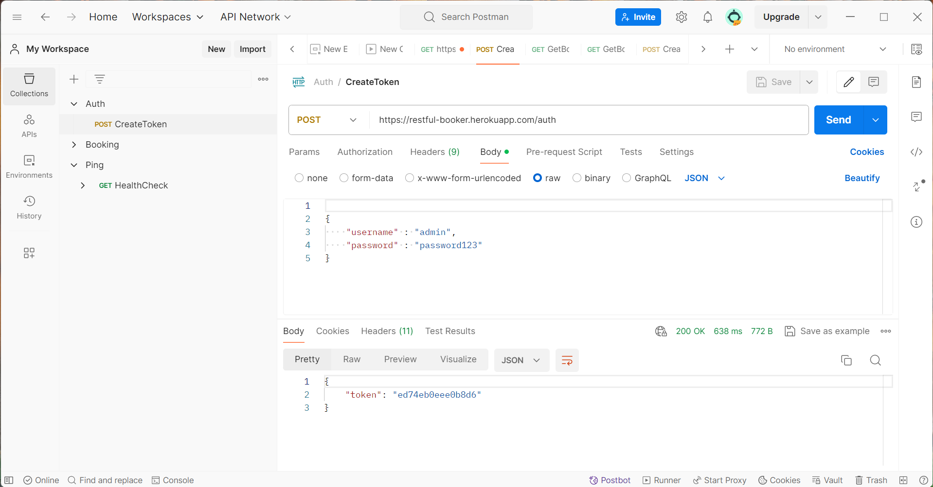
Kullanıcı adı ve şifre girilerek token oluşturulur.

Case 2
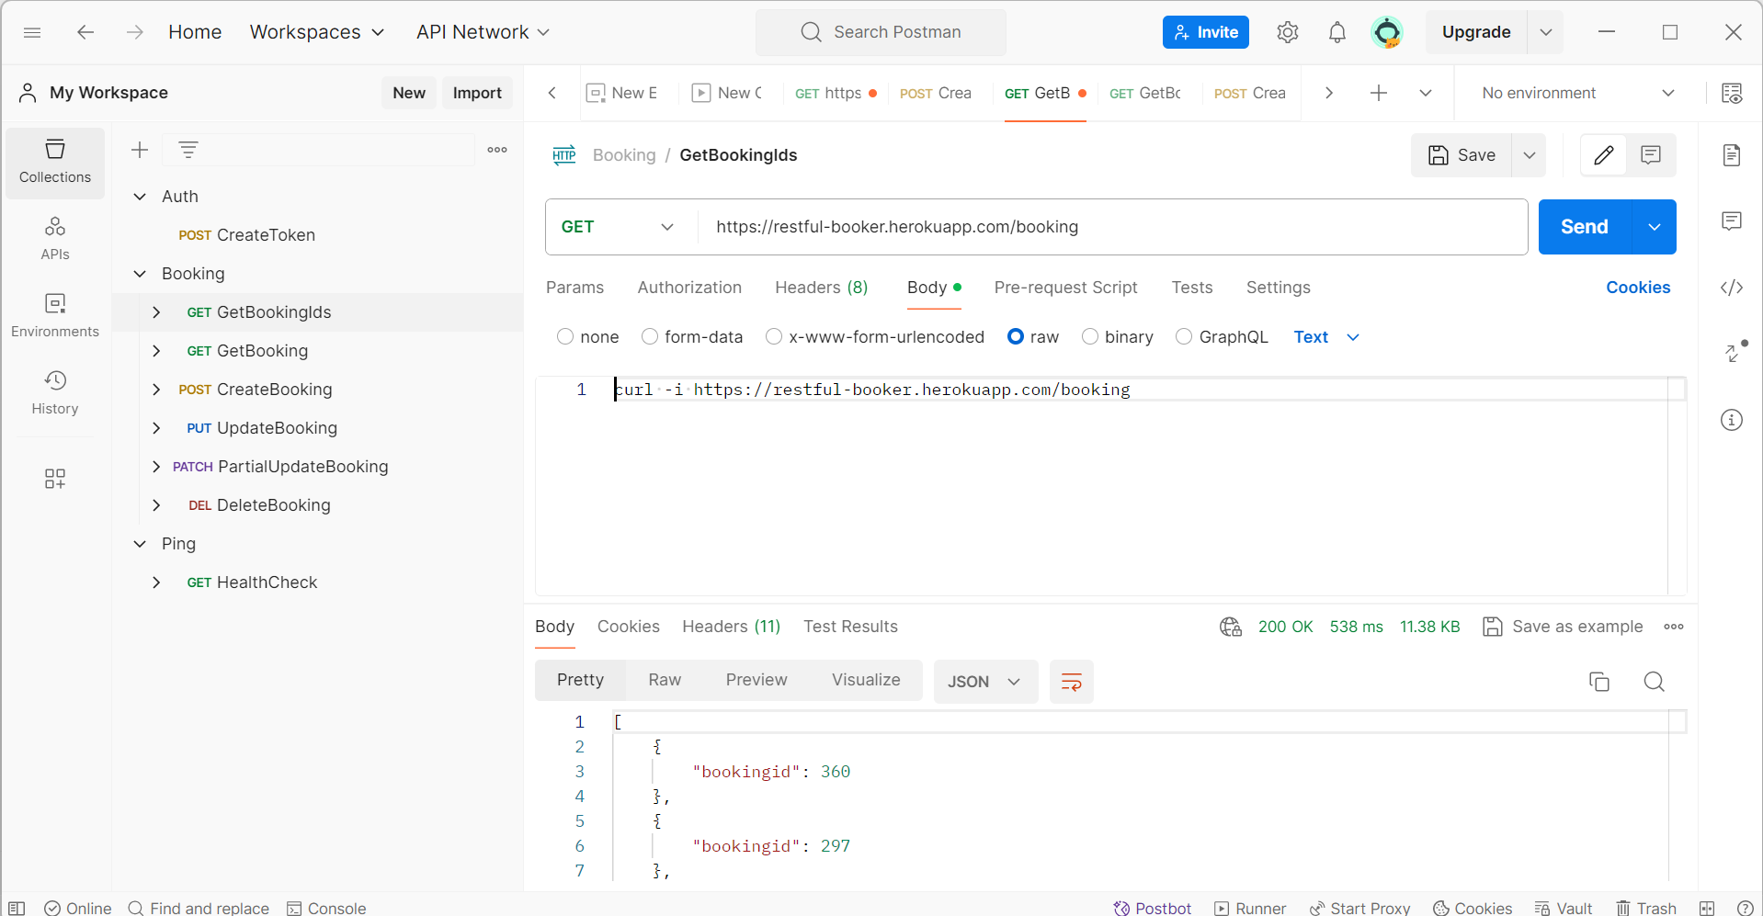
Tüm bookingid ler çağrılır.

Case 3
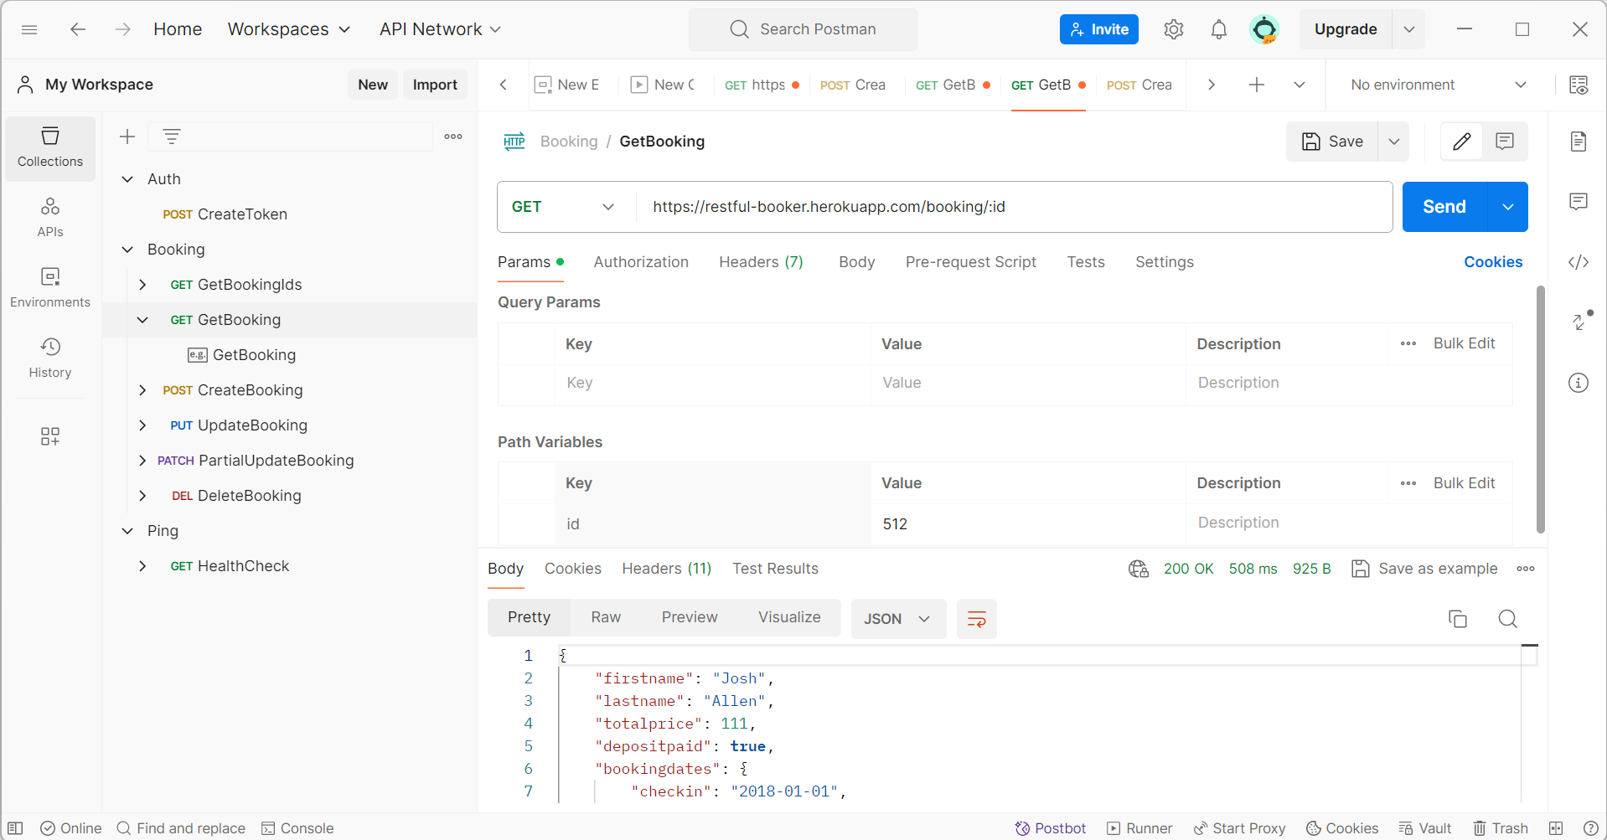
Seçilen herhangi bir bookingıd ye ait bilgiler çağrılır.

Case 4
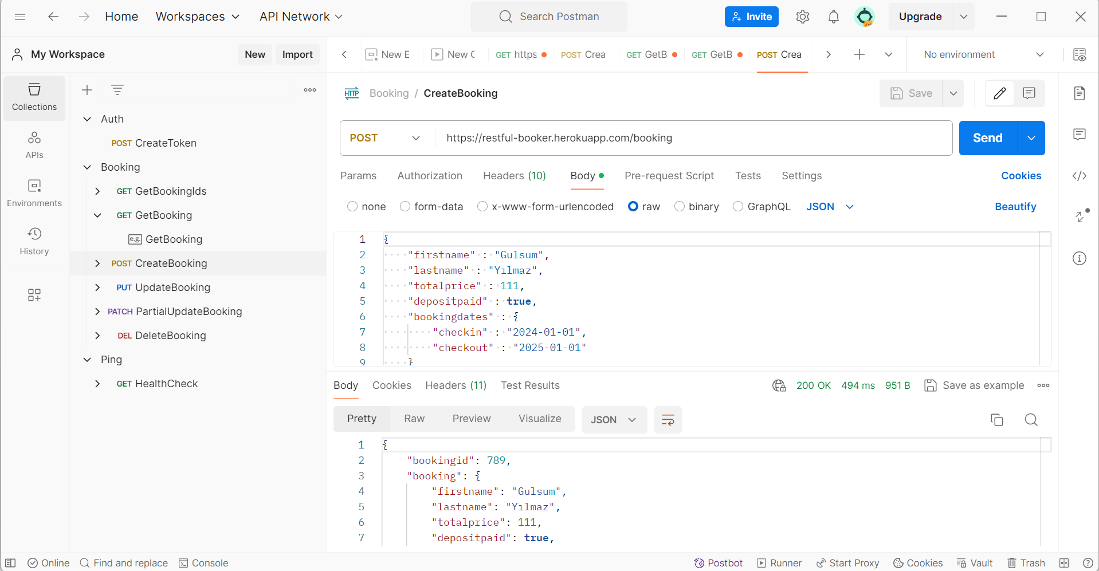
Girilen bilgiler için yeni bir bookingıd oluşturulur.

Case 5
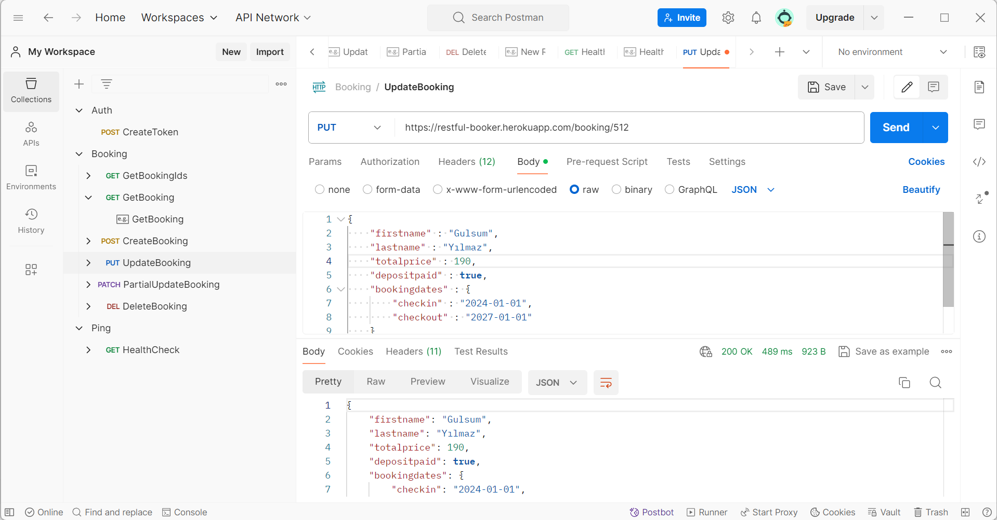
Kişiye ait toplam fiyat güncellenir.

Case 6
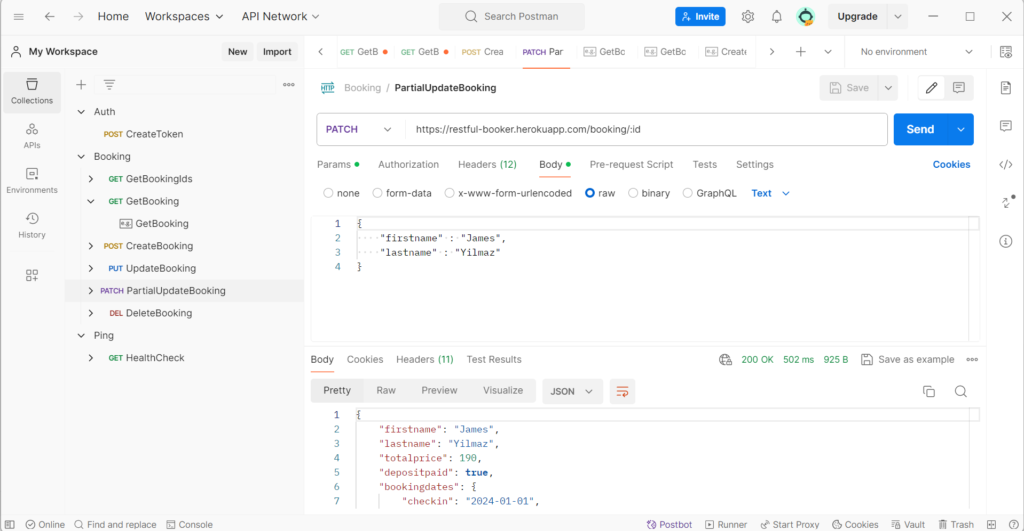
Kişiye ait bilgilerden sadece adı değiştirilir.

Case 7
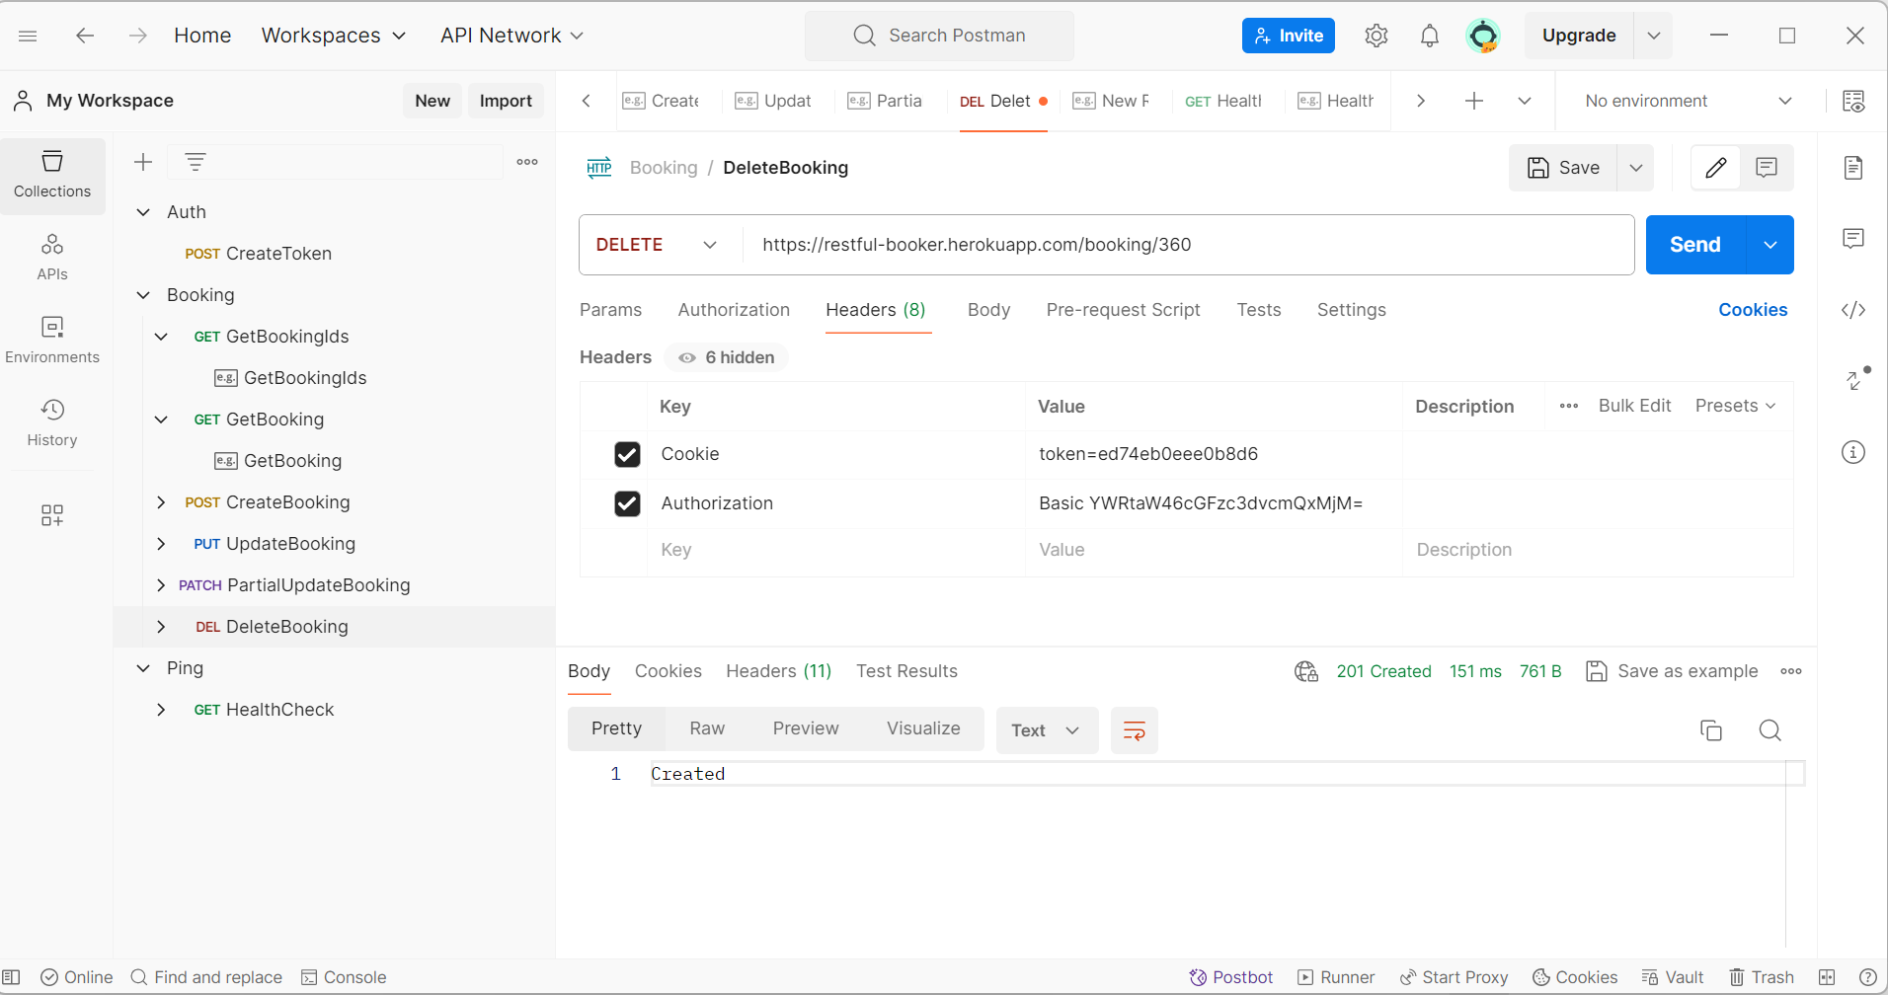
İstenilen bir bookingıd silinir.

Case 8
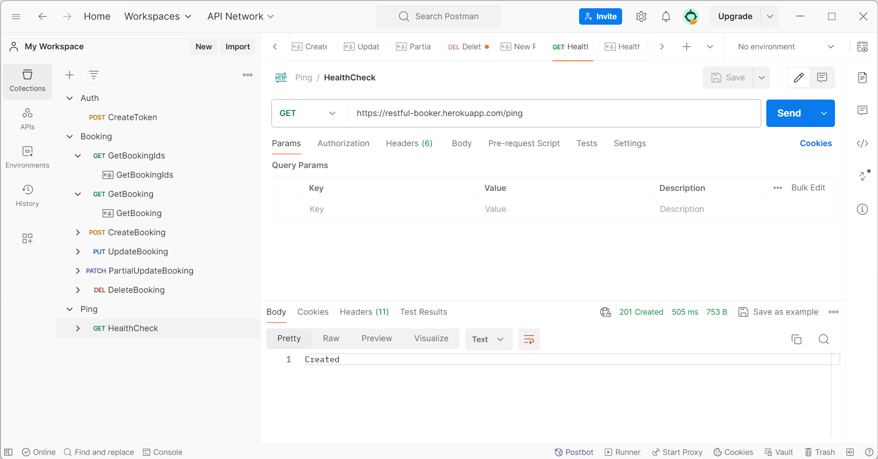
Booking e ping atılır.

